Sheet1
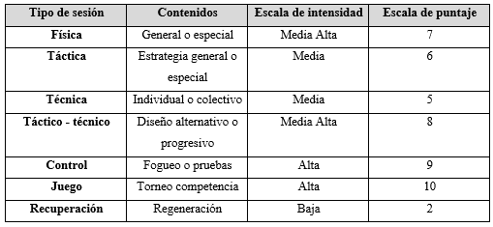
Modelo de Planilla para Plan Tradicional de Periodización

Plan | Equipo de Voleibol Femenino - Universidad ______________ |  |  |  |  |  |  |  |  |  |  |  |  | Torneo - |  |  |  |  |  |  |  |  |  | Objetivo - Campeonato Nacional

Macrociclo | Macrociclo: junio - diciembre 2017
Periodos | Preparatorio |  |  |  |  |  |  |  |  |  | Competencia |  |  |  |  |  |  |  |  |  |  |  |  |  |  |  |  | Tránsito
Etapas | General |  |  |  |  | ESPECIAL |  |  |  |  | Pre-Competitivo |  |  |  |  | Competencia Principal |  |  |  |  |  |  |  |  |  |  |  | Regeneración
Mesociclos | Introductorio |  |  |  |  | Desarrollador 1 |  | Desarrollador 2 |  | Estabilizador |  | Pulimiento |  | Pre-Comp |  | Comp 1 |  |  |  |  |  | Comp 2
Mes | Junio |  |  | Julio |  |  |  |  | Agosto |  |  |  |  | Septiembre |  |  |  | Octubre |  |  |  | Noviembre |  |  |  |  | Diciembre
Microciclos | 1 | 2 | 3 | 4 | 5 | 6 | 7 | 8 | 9 | 10 | 11 | 12 | 13 | 14 | 15 | 16 | 17 | 18 | 19 | 20 | 21 | 22 | 23 | 24 | 25 | 26 | 27 | 28 | 29 | 30
Fechas (Lunes a Domingo)

Test
C.Preparatorias
C.Fundamentales
Tipo Microciclo | Fís | Fís | Fís | Téc | Téc
Sesiones | 4 | 4 | 4 | 4 | 4
Volumen (mins.) | 390 | 450 | 510 | 570 | 450
P.Fisica General | 50 % = 1167 minutos
P.Fisica Especial | 10 % = 237minutos
P.Técnica | 20% = 483 minutos
P.Táctica | 15 % = 364.5 minutos
P.Mental/Teórico | 5 % = 118.5 minutos
Volumen | 5 | 5 | 5 | 5 | 4
Intensidad | 1 | 1 | 1 | 1 | 2
O B J E T I V O S D E L M A C R O C I C L O | Convocatoria a candidatas. Pruebas médicas y evaluación nutricional. Pruebas físicas. Trabajo físico general de adaptación. Enfoque en depuración de destrezas técnicas.

Registro de Volumen (Minutos) Macro: 30 semanas
 | Volumen (Minutos)
 | 390
 | 450
 | 510
 | 570
 | 450
Zonas | Volumen | Intensidad
I | 5 | 1
II | 4 | 2
III | 3 | 3
IV | 2 | 4
V | 1 | 5
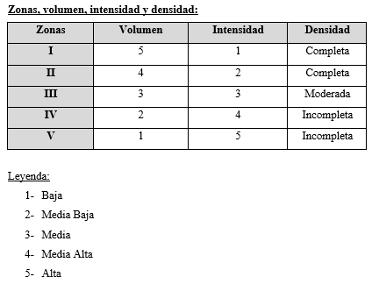

Registro del Volumen e Intensidad Macro: 30 semanas
 | Volumen | Intensidad
 | 5 | 1
 | 5 | 1
 | 5 | 1
 | 5 | 1
 | 4 | 2

